Formato condicional
Formato condicional
Apliquemos las siguientes reglas
1. Identifica folios duplicados
2. Identificar los 5 montos vendidos más altos
3. Identificar los 5 montos más bajos
4. Aplicar regla de iconos para monto por cobrar
5. Aplica un formato personalizado para identificar las ventas hechas al cliente Granos y Cereales

5. Aplicar barras de datos en monto
6. Aplicar escalas de color en N° de Folios

El formato condicional resalta rápidamente información importante en una hoja de cálculo. Descubramos las diferentes reglas que podemos aplicar para generar una analisis rapido de información

 | Folio | Fecha de Venta | Vendedor | Monto Vendido | Cliente | Producto | Sucursal | Monto Cobrado | Por Cobrar | Vendedor | Monto | Folios
 | 1 | 2023-01-05 | María Perez | $245,135.00 | Granos y Cereales | Producto3 | Ciudad de México | $189,686 | $55,449.00 | María Perez | $8,430,695.00 | 32
 | 2 | 2023-01-24 | María Perez | $433,344.00 | Autotransportes del Norte | Producto6 | Ciudad de México | $371,868 | $61,476.00 | José López | $8,292,253.00 | 30
 | 3 | 2023-03-17 | María Perez | $86,302.00 | Inmobiliaria GDL | Producto4 | Ciudad de México | $80,777 | $5,525.00 | Norma González | $4,095,350.00 | 13
 | 4 | 2023-05-11 | María Perez | $43,860.00 | La Cosecha | Producto5 | Ciudad de México | $31,637 | $12,223.00 | José Jimenez | $6,385,076.00 | 25
 | 5 | 2023-06-05 | María Perez | $435,374.00 | Autotransportes del Norte | Producto1 | Ciudad de México | $421,896 | $13,478.00
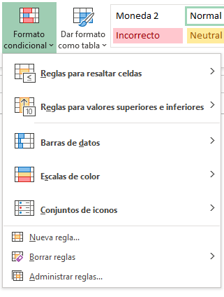
 | 6 | 2023-07-22 | María Perez | $325,273.00 | La Cosecha | Producto2 | Ciudad de México | $288,999 | $36,274.00
 | 7 | 2023-08-20 | María Perez | $351,205.00 | Granos y Cereales | Producto7 | Ciudad de México | $252,978 | $98,227.00
 | 8 | 2023-11-11 | María Perez | $358,998.00 | Distribuidora Mex | Producto8 | Ciudad de México | $263,171 | $95,827.00
 | 99 | 2024-01-16 | María Perez | $364,604.00 | Inmobiliaria GDL | Producto5 | Ciudad de México | $311,870 | $52,734.00
 | 10 | 2024-02-17 | María Perez | $175,220.00 | Inmobiliaria GDL | Producto2 | Ciudad de México | $163,398 | $11,822.00
 | 11 | 2024-04-09 | María Perez | $96,544.00 | La Cosecha | Producto8 | Ciudad de México | $71,422 | $25,122.00
 | 12 | 2024-04-11 | María Perez | $272,944.00 | Autotransportes del Norte | Producto2 | Ciudad de México | $225,881 | $47,063.00
 | 13 | 2024-06-21 | María Perez | $472,788.00 | La Cosecha | Producto3 | Ciudad de México | $453,292 | $19,496.00
 | 14 | 2024-09-02 | María Perez | $79,220.00 | Autotransportes del Norte | Producto6 | Ciudad de México | $60,829 | $18,391.00
 | 15 | 2024-09-28 | María Perez | $382,796.00 | Distribuidora Mex | Producto4 | Ciudad de México | $356,065 | $26,731.00
 | 16 | 2024-10-08 | María Perez | $472,770.00 | Distribuidora Mex | Producto2 | Ciudad de México | $353,435 | $119,335.00
 | 17 | 2024-11-14 | María Perez | $105,590.00 | Distribuidora Mex | Producto8 | Ciudad de México | $78,814 | $26,776.00
 | 18 | 2024-11-17 | María Perez | $181,641.00 | Inmobiliaria GDL | Producto4 | Ciudad de México | $180,592 | $1,049.00
 | 19 | 2024-12-10 | María Perez | $435,956.00 | Distribuidora Mex | Producto4 | Ciudad de México | $315,586 | $120,370.00
 | 20 | 2025-01-09 | María Perez | $403,896.00 | Distribuidora Mex | Producto6 | Ciudad de México | $313,090 | $90,806.00
 | 20 | 2025-02-14 | María Perez | $468,169.00 | Distribuidora Mex | Producto5 | Ciudad de México | $362,754 | $105,415.00
 | 22 | 2025-02-24 | María Perez | $170,893.00 | Autotransportes del Norte | Producto8 | Ciudad de México | $121,168 | $49,725.00
 | 23 | 2025-03-27 | María Perez | $201,613.00 | Distribuidora Mex | Producto4 | Ciudad de México | $178,063 | $23,550.00
 | 24 | 2025-04-12 | María Perez | $110,860.00 | La Cosecha | Producto7 | Ciudad de México | $78,771 | $32,089.00
 | 25 | 2025-04-14 | María Perez | $375,753.00 | Granos y Cereales | Producto7 | Ciudad de México | $283,341 | $92,412.00
 | 26 | 2025-04-14 | María Perez | $254,402.00 | Autotransportes del Norte | Producto2 | Ciudad de México | $203,874 | $50,528.00
 | 27 | 2025-06-05 | María Perez | $425,743.00 | Granos y Cereales | Producto8 | Ciudad de México | $312,499 | $113,244.00
 | 28 | 2025-06-22 | María Perez | $41,718.00 | La Cosecha | Producto8 | Ciudad de México | $40,908 | $810.00
Teoría para repasar | 29 | 2025-08-12 | María Perez | $25,245.00 | Inmobiliaria GDL | Producto4 | Ciudad de México | $17,931 | $7,314.00
Utilice el formato condicional para resaltar la información | 30 | 2025-09-13 | María Perez | $63,133.00 | Inmobiliaria GDL | Producto6 | Ciudad de México | $59,683 | $3,450.00
 | 31 | 2025-11-13 | María Perez | $493,120.00 | Distribuidora Mex | Producto7 | Ciudad de México | $469,480 | $23,640.00
 | 32 | 2025-12-12 | María Perez | $76,586.00 | Inmobiliaria GDL | Producto6 | Ciudad de México | $53,862 | $22,724.00
 | 33 | 2023-04-10 | José Jimenez | $170,580.00 | Granos y Cereales | Producto8 | Ciudad de México | $159,655 | $10,925.00
 | 34 | 2023-06-01 | José Jimenez | $448,078.00 | Inmobiliaria GDL | Producto8 | Ciudad de México | $353,389 | $94,689.00
 | 35 | 2023-08-12 | José Jimenez | $370,783.00 | Granos y Cereales | Producto8 | Ciudad de México | $368,796 | $1,987.00
 | 36 | 2023-09-28 | José Jimenez | $298,754.00 | Granos y Cereales | Producto4 | Ciudad de México | $271,379 | $27,375.00
 | 37 | 2023-12-09 | José Jimenez | $493,890.00 | Granos y Cereales | Producto2 | Ciudad de México | $419,636 | $74,254.00
 | 38 | 2023-12-23 | José Jimenez | $339,966.00 | Autotransportes del Norte | Producto8 | Ciudad de México | $241,592 | $98,374.00
 | 39 | 2024-02-05 | José Jimenez | $135,435.00 | Distribuidora Mex | Producto7 | Ciudad de México | $100,787 | $34,648.00
 | 40 | 2024-02-09 | José Jimenez | $344,856.00 | Inmobiliaria GDL | Producto2 | Ciudad de México | $270,439 | $74,417.00
 | 41 | 2024-02-26 | José Jimenez | $358,715.00 | La Cosecha | Producto2 | Ciudad de México | $336,640 | $22,075.00
 | 42 | 2024-05-19 | José Jimenez | $220,420.00 | Distribuidora Mex | Producto4 | Ciudad de México | $162,638 | $57,782.00
 | 43 | 2024-08-06 | José Jimenez | $379,581.00 | Distribuidora Mex | Producto4 | Ciudad de México | $279,189 | $100,392.00
 | 44 | 2024-10-04 | José Jimenez | $317,972.00 | Distribuidora Mex | Producto1 | Ciudad de México | $248,126 | $69,846.00
 | 45 | 2024-10-11 | José Jimenez | $247,436.00 | Inmobiliaria GDL | Producto3 | Ciudad de México | $175,810 | $71,626.00
 | 46 | 2024-11-26 | José Jimenez | $134,543.00 | Distribuidora Mex | Producto4 | Ciudad de México | $101,624 | $32,919.00
 | 47 | 2024-12-02 | José Jimenez | $77,761.00 | Inmobiliaria GDL | Producto5 | Ciudad de México | $70,584 | $7,177.00
 | 48 | 2024-12-18 | José Jimenez | $218,665.00 | Distribuidora Mex | Producto6 | Ciudad de México | $194,906 | $23,759.00
 | 49 | 2024-12-22 | José Jimenez | $51,709.00 | Autotransportes del Norte | Producto5 | Ciudad de México | $48,427 | $3,282.00
 | 50 | 2025-01-20 | José Jimenez | $443,752.00 | Inmobiliaria GDL | Producto6 | Ciudad de México | $316,674 | $127,078.00
 | 51 | 2025-02-19 | José Jimenez | $34,052.00 | Granos y Cereales | Producto2 | Ciudad de México | $25,469 | $8,583.00
 | 52 | 2025-03-05 | José Jimenez | $55,041.00 | Autotransportes del Norte | Producto5 | Ciudad de México | $46,143 | $8,898.00
 | 53 | 2025-03-24 | José Jimenez | $259,994.00 | Granos y Cereales | Producto4 | Ciudad de México | $195,358 | $64,636.00
 | 54 | 2025-03-24 | José Jimenez | $117,645.00 | La Cosecha | Producto6 | Ciudad de México | $101,122 | $16,523.00
 | 55 | 2025-05-03 | José Jimenez | $110,792.00 | Distribuidora Mex | Producto3 | Ciudad de México | $108,040 | $2,752.00
 | 56 | 2025-07-20 | José Jimenez | $372,635.00 | La Cosecha | Producto4 | Ciudad de México | $311,322 | $61,313.00
 | 57 | 2025-11-08 | José Jimenez | $382,021.00 | Granos y Cereales | Producto7 | Ciudad de México | $328,239 | $53,782.00
 | 58 | 2023-02-06 | José López | $293,075.00 | Granos y Cereales | Producto7 | Ciudad de México | $285,537 | $7,538.00
 | 59 | 2023-02-21 | José López | $490,470.00 | La Cosecha | Producto2 | Ciudad de México | $389,359 | $101,111.00
 | 60 | 2023-04-20 | José López | $116,703.00 | Autotransportes del Norte | Producto2 | Ciudad de México | $94,209 | $22,494.00
 | 61 | 2023-06-04 | José López | $442,246.00 | La Cosecha | Producto1 | Ciudad de México | $363,145 | $79,101.00
 | 62 | 2023-07-24 | José López | $393,396.00 | Inmobiliaria GDL | Producto7 | Ciudad de México | $277,589 | $115,807.00
 | 63 | 2023-08-21 | José López | $104,020.00 | Autotransportes del Norte | Producto2 | Ciudad de México | $87,741 | $16,279.00
 | 64 | 2023-08-24 | José López | $196,711.00 | Distribuidora Mex | Producto7 | Ciudad de México | $173,020 | $23,691.00
 | 65 | 2023-09-18 | José López | $249,647.00 | Distribuidora Mex | Producto5 | Ciudad de México | $178,161 | $71,486.00
 | 66 | 2023-11-21 | José López | $240,542.00 | Inmobiliaria GDL | Producto1 | Ciudad de México | $174,401 | $66,141.00
 | 67 | 2023-11-21 | José López | $150,264.00 | Autotransportes del Norte | Producto1 | Ciudad de México | $111,007 | $39,257.00
 | 68 | 2023-11-24 | José López | $314,653.00 | Granos y Cereales | Producto3 | Ciudad de México | $293,769 | $20,884.00
 | 69 | 2024-03-03 | José López | $159,226.00 | Inmobiliaria GDL | Producto4 | Ciudad de México | $125,082 | $34,144.00
 | 70 | 2024-05-18 | José López | $126,011.00 | Inmobiliaria GDL | Producto1 | Ciudad de México | $117,159 | $8,852.00
 | 71 | 2024-07-16 | José López | $257,729.00 | Inmobiliaria GDL | Producto7 | Ciudad de México | $191,548 | $66,181.00
 | 72 | 2024-08-04 | José López | $323,170.00 | Inmobiliaria GDL | Producto3 | Ciudad de México | $233,655 | $89,515.00
 | 73 | 2024-11-10 | José López | $205,785.00 | Inmobiliaria GDL | Producto1 | Ciudad de México | $162,693 | $43,092.00
 | 74 | 2024-11-11 | José López | $398,686.00 | Inmobiliaria GDL | Producto5 | Ciudad de México | $394,324 | $4,362.00
 | 75 | 2024-12-14 | José López | $292,911.00 | Granos y Cereales | Producto8 | Ciudad de México | $212,930 | $79,981.00
 | 76 | 2025-01-19 | José López | $292,790.00 | Distribuidora Mex | Producto4 | Ciudad de México | $276,549 | $16,241.00
 | 77 | 2025-04-26 | José López | $425,874.00 | La Cosecha | Producto3 | Ciudad de México | $329,198 | $96,676.00
 | 78 | 2025-06-23 | José López | $224,539.00 | La Cosecha | Producto4 | Ciudad de México | $197,204 | $27,335.00
 | 79 | 2025-06-26 | José López | $26,627.00 | Granos y Cereales | Producto2 | Ciudad de México | $25,240 | $1,387.00
 | 80 | 2025-07-18 | José López | $226,450.00 | Distribuidora Mex | Producto7 | Ciudad de México | $209,837 | $16,613.00
 | 81 | 2025-09-05 | José López | $224,815.00 | Distribuidora Mex | Producto1 | Ciudad de México | $199,274 | $25,541.00
 | 82 | 2025-09-06 | José López | $402,952.00 | La Cosecha | Producto4 | Ciudad de México | $386,788 | $16,164.00
 | 83 | 2025-09-21 | José López | $121,221.00 | La Cosecha | Producto5 | Ciudad de México | $100,736 | $20,485.00
 | 84 | 2025-09-21 | José López | $377,700.00 | Granos y Cereales | Producto1 | Ciudad de México | $320,379 | $57,321.00
 | 85 | 2025-09-23 | José López | $322,218.00 | Autotransportes del Norte | Producto8 | Ciudad de México | $297,527 | $24,691.00
 | 86 | 2025-10-16 | José López | $499,580.00 | Granos y Cereales | Producto8 | Ciudad de México | $492,082 | $7,498.00
 | 87 | 2025-11-03 | José López | $392,242.00 | Granos y Cereales | Producto2 | Ciudad de México | $276,943 | $115,299.00
...

Buscar y Reemplazar
Buscar y Reemplazar
Practiquemos

La herramienta Buscar y reemplazar en Excel nos permite buscar elementos en nuestro libro, como un número o una cadena de texto en particular. Así también la herramienta Reemplazar la aplicamos cuando queremos sobreescribir un elemento después de haberlo encontrado
1. Busca los nombres con una "a" y cambialo a "A"
2. En la columna de Empleado hay registros con una "N", reemplazala por tu nombre
3. En la columna de Mes reemplaza el texto "no se capturó mes" por "Enero" y el texto "NO SE CAPTURÓ MES" por Diciembre
4. Reemplaza las comas por un espacio
 | Factura | Empleado | Mes | Monto | C. Costos
 | 65DA03 | DAVID,DIAZ | Enero | $5,511.00 | 14003
 | 222RA04 | RAYMUNDO,MORRONGO | Febrero | $5,527.00 | 14004
 | 21AN03 | ANDA,BARRIOS | Marzo | $5,538.00 | 14003
 | 134JU05 | JUNIBA,LEÓN | Abril | $5,554.00 | 14005
 | 36BE05 | BELEM,CASTAÑEDA | Mayo | $6,010.00 | 14005
 | 100IS03 | ISAAC,GONZALEZ | Junio | $6,507.00 | 14003
 | 95GI06 | GIOVANNY,GARZA | Julio | $6,612.00 | 14006
Teoría para repasar | 140KA05 | KARLA,MADRID | Agosto | $6,760.00 | 14005
Buscar o reemplazar texto y números | 198NA01 | NANCY,GUTIERREZ | NO SE CAPTURÓ MES | $7,351.00 | 14001
Buscar
 | 128JU07 | N | Octubre | $7,498.00 | 14007
 | 89FA02 | FABIOLA,GaRCIA | Noviembre | $7,704.00 | 14002
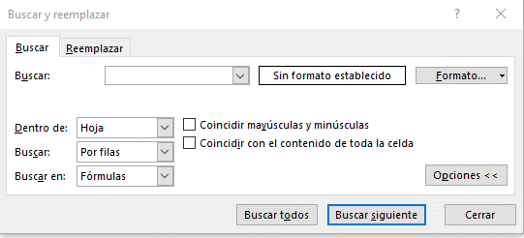
 | 77ED06 | EDUARDO,FIERROS | Diciembre | $7,733.00 | 14006
 | 264VI08 | VIRIDIANA,VALERIO | Enero | $7,865.00 | 14008
Cuadro de busqueda
 | 167MA03 | MARIA,BUSTOS | Febrero | $8,346.00 | 14003
Definición de formato
 | 160MA08 | MARIA,AVILES | Marzo | $8,535.00 | 14008
 | 46CA06 | CARLOS,CHOLICO | Abril | $8,862.00 | 14006
 | 201NE03 | NEIDA,HERNANDEZ | NO SE CAPTURÓ MES | $9,212.00 | 14003
 | 135KA04 | KAREN,LEPE | Octubre | $9,371.00 | 14004
Opciones Avanzadas de busqueda
 | 190MI05 | N | Noviembre | $9,523.00 | 14005
 | 117JO06 | JORGE,HERNANDEZ | Diciembre | $10,020.00 | 14006
 | 24AN05 | ANDREA,BECERRA | Enero | $10,063.00
 | 183MA04 | MAYRA,ESTRADA | Febrero | $10,146.00
 | 163MA07 | MARIA,BAUTISTA | no se capturó mes | $10,443.00
 | 251TE06 | TENORIO,SANCHEZ | Diciembre | $10,908.00
 | 82EM06 | N | Enero | $11,119.00
 | 113JO07 | JOANES,HERNANDEZ | Febrero | $12,163.00
Reemplazar
 | 63DA05 | DALIA,DELGADO | Marzo | $12,437.00
 | 156MA06 | MANUEL,ALVAREZ | Abril | $12,958.00
 | 245SA08 | SARAI,SALGADO | Septiembre | $13,514.00
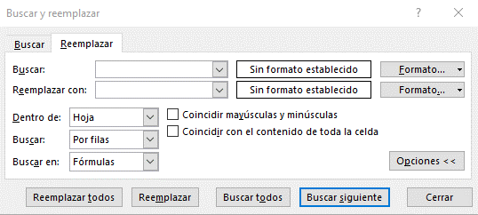
 | 254UR03 | URSULA,SOLANO | Octubre | $13,762.00
Cuadro de reemplazo
 | 238RU02 | RUTH,ROJAS | Febrero | $14,479.00
 | 234RO06 | ROSARIO,RAMOS | Marzo | $14,845.00
Definición de formato
 | 86ES06 | ESMERALDA,GARAY | Abril | $14,933.00
 | 231RO07 | ROSA,PULIDO | Mayo | $14,969.00
 | 259VI08 | VIANEY,TINOCO | Junio | $14,982.00
 | 179MA07 | MARISOL,DIAZ | Julio | $14,993.00
Opciones Avanzadas de reemplazo
 | 55CI07 | CINTHIA,COVARRUBIAS | Agosto | $15,046.00
 | 154LU05 | LUISA,MEDINA | Septiembre | $15,187.00
 | 31AR04 | ARELI,CARDONA | Octubre | $15,324.00
 | 145LA04 | LA,MARTINEZ | Noviembre | $15,362.00
 | 263VI07 | VICTORIA,TREJO | Diciembre | $16,279.00
 | 83ER03 | ERICA,GALICIA | Enero | $16,719.00
 | 115JO01 | JONATHAN,HERNANDEZ | Febrero | $17,335.00
Tip
Puedes usar caracteres comodín, como un asterisco (*) o un signo de interrogación (?), en sus criterios de búsqueda:
Asterisco para buscar cualquier cadena de caracteres. Por ejemplo, s*l devolverá tanto "sal" como "señal".
Signo de interrogación para buscar un solo carácter. Por ejemplo, s?l devolverá "sal" y "sol".
 | 122JO03 | JOSE,HUERTA | Marzo | $17,678.00
 | 107JE07 | JENNI,GUTIERREZ | Abril | $18,179.00
 | 79EL07 | ELIZABETH,FLORES | Enero | $18,844.00
...

Texto en columnas
Texto en columnas

Cuando tenemos un texto que deseamos dividir en varias celdas de nuestra hoja, podemos utilizar el Asistente para convertir texto en columnas.
Las aplicaciones de este asistente pueden ser muchas, por ejemplo: separar nombres completos, series númericas, ID´s, etc.
Practiquemos
Necesitamos separar el registro para obtener día y mes de la venta
Separa el nombre completo en Nombre y Apellido
Descargamos de un portal externo información correspondiente a la cobranza de la empresa.
Aplica Texto en Columnas para separar la información y facilitar su análisis
...
 | Venta | Monto | Texto | Día | Texto | Mes | Empleado | Nombre | Apellido | Documento Fec.Inicio Fec.Fin CORRIENTE 1-30 31-60 61-90 91-120 121-150 151-180 181-9999 | Documento | Fec. Inicio | Fec. Fin | Corriente | 1-30 Días | 31-60 Días
 | Día14MesMayo | $74,922.00 |  |  |  |  | ABRIL,AGUILERA |  |  | FAGS015659 3/22/2022 9/18/2022 75,624.00 0.00 0.00 0.00 0.00 0.00 0.00 0.00
 | Día11MesMarzo | $90,426.00 |  |  |  |  | ALEJANDRA,ALONSO |  |  | FAGS015675 3/25/2022 9/21/2022 75,624.00 0.00 0.00 0.00 0.00 0.00 0.00 0.00
 | Día26MesFebrero | $63,154.00 |  |  |  |  | ANDREA,BAZAN |  |  | FAGS015689 3/26/2022 9/22/2022 54,449.28 0.00 0.00 0.00 0.00 0.00 0.00 0.00
 | Día10MesAbril | $89,059.00 |  |  |  |  | BERENICE,CASTILLO |  |  | FAGS016061 5/31/2022 7/30/2022 0.00 59,908.55 0.00 0.00 0.00 0.00 0.00 0.00
 | Día06MesMarzo | $95,445.00 |  |  |  |  | CAROLINA,CHUC |  |  | FAGS016289 7/2/2022 8/1/2022 0.00 5,694.90 0.00 0.00 0.00 0.00 0.00 0.00
 | Día22MesEnero | $97,560.00 |  |  |  |  | CLAUDIA,DAVILA |  |  | FAGS016300 7/2/2022 8/1/2022 0.00 13,928.04 0.00 0.00 0.00 0.00 0.00 0.00
 | Día01MesFebrero | $56,401.00 |  |  |  |  | EVELING,GARCIA |  |  | FAGS016330 7/4/2022 8/18/2022 46,807.53 0.00 0.00 0.00 0.00 0.00 0.00 0.00
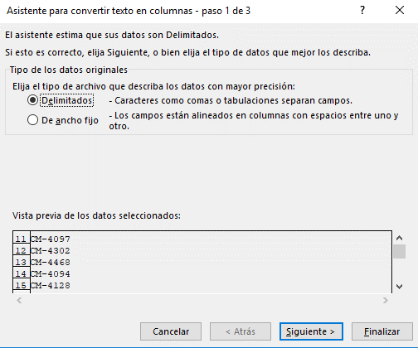
 | Día11MesAbril | $91,459.00 |  |  |  |  | GUADALUPE,GIRÓN |  |  | FAGS016337 7/5/2022 8/4/2022 0.00 10,664.50 0.00 0.00 0.00 0.00 0.00 0.00
 | Día25MesAbril | $87,689.00 |  |  |  |  | JENNIFER,HERNANDEZ |  |  | FAGS016338 7/5/2022 8/4/2022 0.00 693.00 0.00 0.00 0.00 0.00 0.00 0.00
 | Día06MesMarzo | $57,488.00 |  |  |  |  | JOHANA,HERNANDEZ
 | Día17MesEnero | $76,805.00
 | Día05MesMayo | $67,506.00
 | Día24MesEnero | $76,366.00
 | Día03MesFebrero | $64,839.00
 | Día27MesAbril | $56,154.00
 | Día18MesMarzo | $90,426.00
 | Día03MesEnero | $87,780.00
 | Día15MesEnero | $83,717.00
 | Día16MesMayo | $91,423.00
 | Día20MesAbril | $89,728.00
...
Teoría para repasar
Dividir texto en diferentes columnas
...

Validación de datos
Validación de Datos
Practiquemos

La validación de datos nos sirve para restringir el tipo de datos o los valores que los usuarios escriben en una celda.
 | Número Entero | Número Decimal | Lista | Lista Predeterminada | Fecha | Hora | Longitud

Nota
Una validación de datos se activa solo cuando se captura o edita el contenido. La herramienta no funciona si antes de aplicar la validación en la celda ya existe contenido o si copias y pegas información.

 |  |  |  | Lista Predeterminada
 |  |  | 1
 |  |  | 2
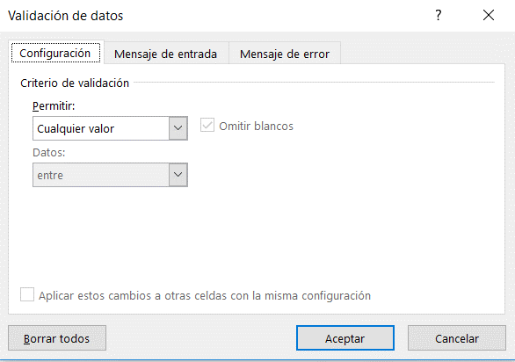
 |  |  | 3
 |  |  | 4
 |  |  | 5

Tipo de restricción

Criterio

Teoría para repasar
Aplicar la validación de datos a celdas

Gráficas
Gráficas
Practiquemos
Insertemos una gráfica de columnas o barras y exploremos sus elementos
Insertemos una gráfica circular y conozcamos los diseño predeterminados
Genera una gráfica de líneas con la siguiente base y manipula los años que quieres visualizar
Ahora, utilicemos una gráfica de dispersión para evaluar la rentabilidad de 5 productos
Ahora aprendamos a utilizar el cuadro combinado
Por último, crea una gráfica de tu elección, aplica formato y guardalo como plantilla
Ahora apliquemos una gráfica de dispersión

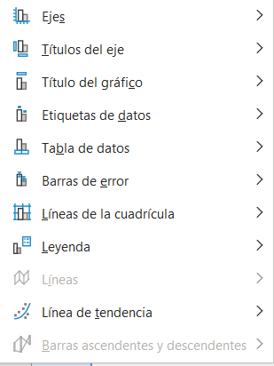
Los gráficos ayudan a visualizar los datos de una forma más efectiva, facilitando el análisis de información.
Incluir gráficas en nuestros informes agrega valor a la información que queremos presentar en nuestras hojas de calculo.
 | Sucursal | Producto 1 | Producto 2 | Vendedor | Monto | Mes | Año 2023 | Año 2024 | Año 2025 | Producto | Inversión | % Utilidad | Producto | Vendido | Cobrado
 | Guadalajara | $111,460 | $170,895 | María Perez | $353,392 | Enero | $102,313 | $90,813 | $142,457 | Producto 1 | $65,000.00 | 20% | Producto 1 | $464,540 | $250,428
 | CDMX | $139,518 | $212,971 | José Jimenez | $204,928 | Febrero | $69,791 | $124,455 | $146,935 | Producto 2 | $52,847.00 | 50% | Producto 2 | $242,538 | $233,858
 | Monterrey | $290,336 | $110,383 | José López | $278,624 | Marzo | $173,456 | $89,427 | $124,633 | Producto 3 | $15,000.00 | 98% | Producto 3 | $460,288 | $135,087
 | Queretaro | $285,247 | $139,090 | Norma González | $54,442 | Abril | $69,259 | $104,330 | $138,833 | Producto 4 | $97,272.00 | 15% | Producto 4 | $656,836 | $477,692
 | Toluca | $190,186 | $196,412 |  |  | Mayo | $100,874 | $88,896 | $131,926 | Producto 5 | $80,110.00 | 35% | Producto 5 | $227,153 | $161,512
 | Michoacan | $344,802 | $326,133 |  |  | Junio | $140,436 | $98,246 | $177,702 | Producto 6 | $25,000.00 | 10% | Producto 6 | $487,601 | $321,925
 |  |  |  |  |  | Julio | $181,999 | $103,443 | $83,819
 |  |  |  |  |  | Agosto | $152,996 | $128,622 | $67,749
 |  |  |  |  |  | Septiembre | $88,223 | $164,039 | $91,658
 |  |  |  |  |  | Octubre | $108,366 | $143,994 | $52,651
Gráficas Recomendadas según información
...
Gráfico de columnas, barras, líneas, área, superficie o radial
Gráfico circular o de anillos
Gráfico XY (de dispersión) o de burbujas

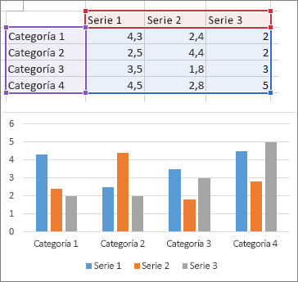
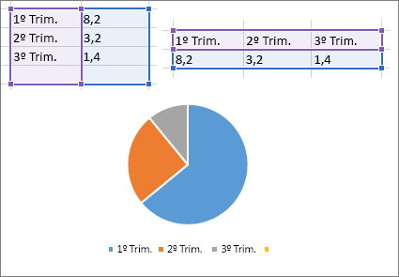
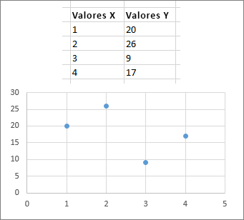

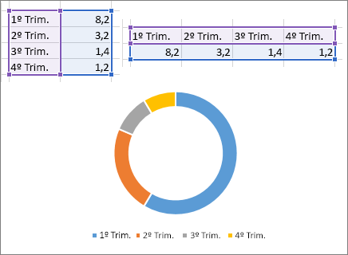
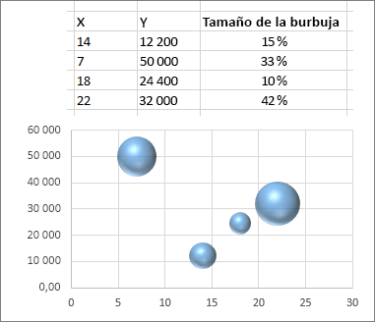
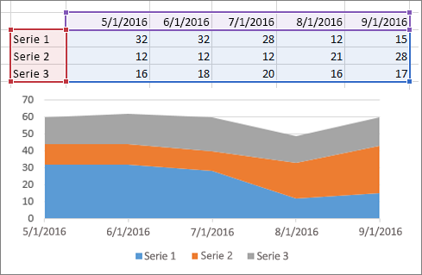

Teoría para repasar
Crear un gráfico de principio a fin

Reporte Gráfico
Ejemplos

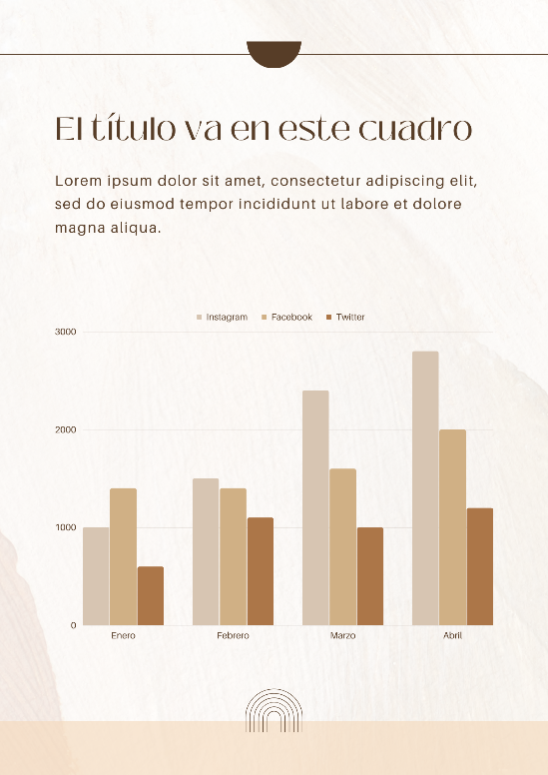
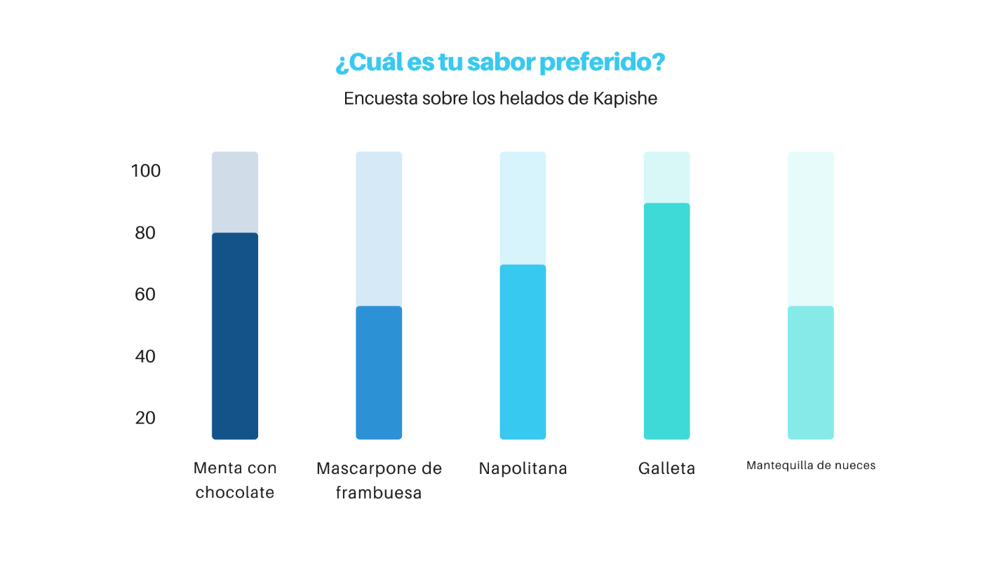

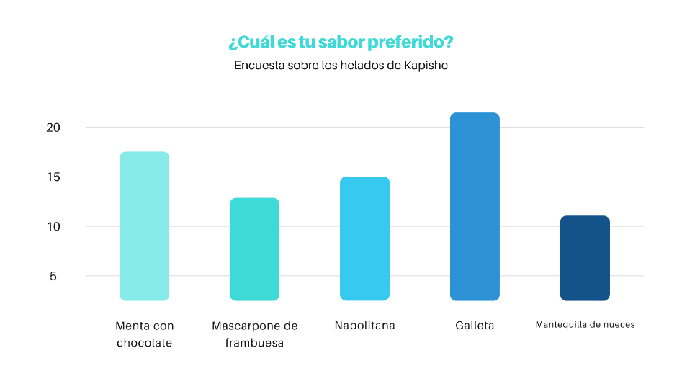
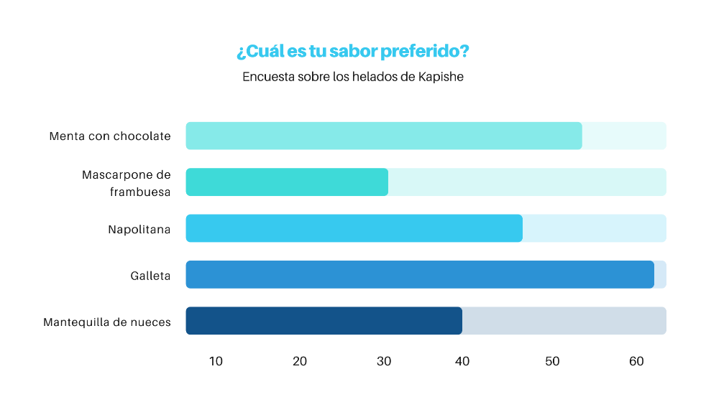

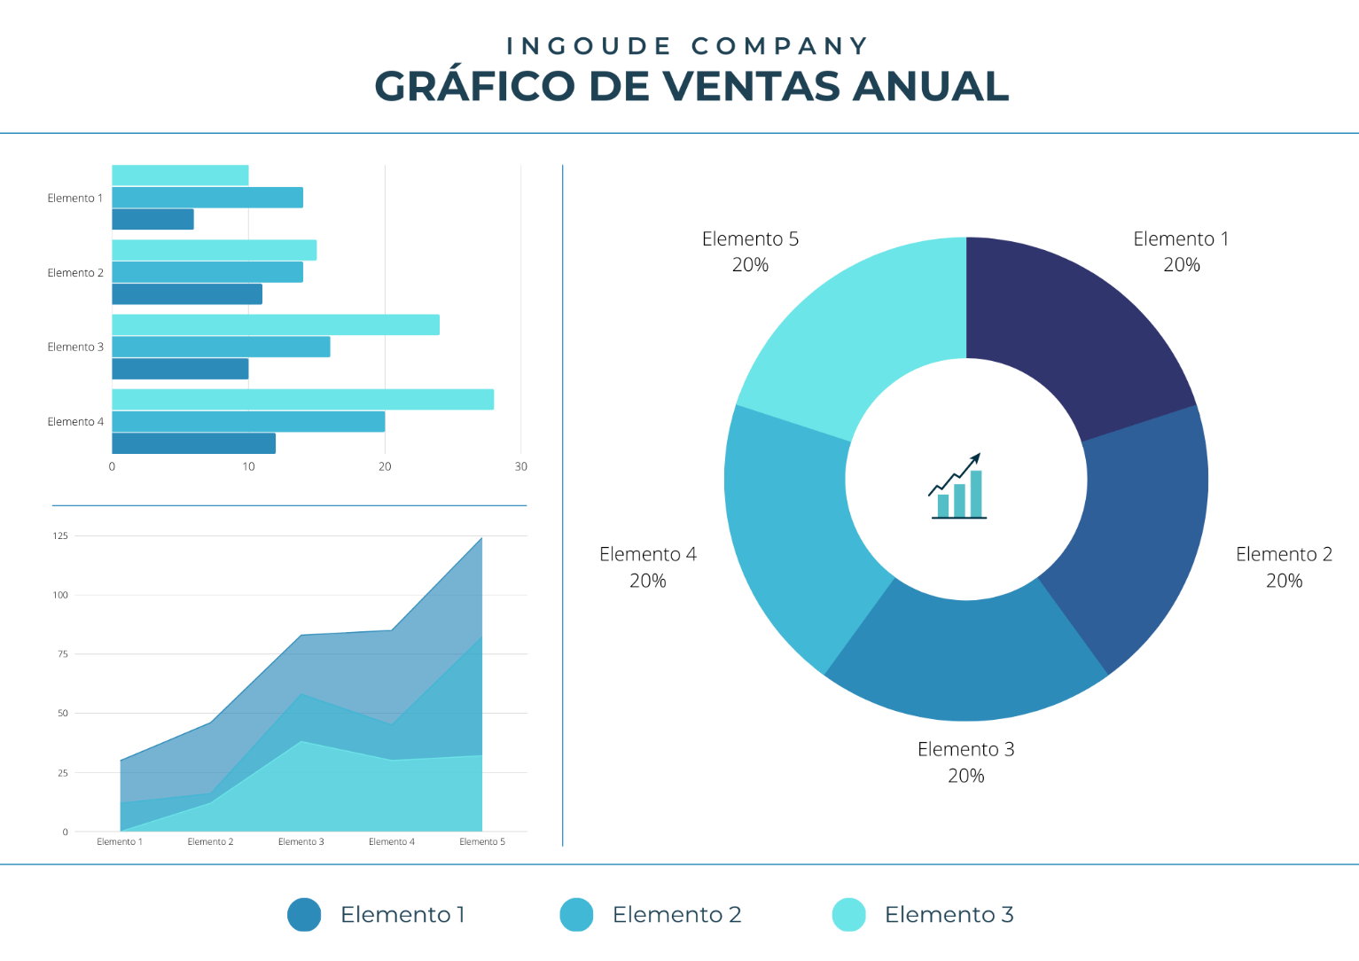

Funciones Básicas
Funciones Básicas

Práctiquemos...

Conozcamos la estructura de una formula y una función
Ejemplo 1: Reporte Líneas de Producción
Ejemplo 2: Matriz de Precios

Fórmula
Uso correcto de parentesis
Errores Comunes en una Función

Fórmula
Función
Función
= 12 - 2 * 5
= (12 - 2) * 5
= 4 * 10 / 2 + 8
= 4 * 10 / (2 + 8)
#¿NOMBRE?
debes asegurarte de que has escrito correctamente el nombre de la función.
#¡REF!
debes revisar que la función no esté haciendo referencia a alguna celda que fue eliminada.
#¡DIV/0!
se ha hecho una división entre cero.
#¡VALOR!
debes verificar que has proporcionado los argumentos del tipo adecuado tal como los espera la función ya sean del tipo texto o número.
#¡NUM!
resultado de una operación en Excel que ha sobrepasado sus límites
#¡NULO!
se genera al especificar incorrectamente un rango en una función.
#N/A
indica que el valor que estamos intentando encontrar no existe.
 |  |  |  |  | Costo por Pieza | Precio de Venta | Incremento de Precio
 |  |  |  |  | $150.00 | $250.00 | $5.00
 |  |  |  |  |  |  |  |  | Descuento
 |  |  |  |  |  |  |  |  | 10% | 20% | 30%
= 23 + E4 = SUMA(A2,A10) = SUMA(B3:B24) + 230
 | Linea de Producción | Piezas Vendidas | Piezas producidas | % de Venta | Costo de Producción | Monto Vendido | Productos | Precio Base | Menudeo | Medio Mayoreo | Mayoreo
 | L1 | 366 | 713 |  |  |  | Producto 1 | $10.00
 | L2 | 203 | 516 |  |  |  | Producto 2 | $20.00
 | L3 | 849 | 955 |  |  |  | Producto 3 | $30.00
 | L4 | 176 | 387 |  |  |  | Producto 4 | $40.00
constante
variable
Operadores Matemáticos
 | L5 | 191 | 579 |  |  |  | Producto 5 | $50.00
 | L6 | 189 | 207 |  |  |  | Producto 6 | $60.00
 | L7 | 300 | 349 |  |  |  | Producto 7 | $70.00
Suma +
Resta -
Multiplicación *
División /
 | L8 | 119 | 195 |  |  |  | Producto 8 | $80.00
Referencias
 | L9 | 45 | 342 |  |  |  | Producto 9 | $90.00
Teoría para repasar | L10 | 255 | 526 |  |  |  | Producto 10 | $100.00
Relativas
= A2
Absolutas
= B$2
Información general sobre fórmulas en Excel
 |  |  |  | Total
 |  |  |  | Promedio

Mixtas
= A2 + B$2

Dias, Hoy
Funciones fecha y hora

Comencemos...
DIAS
esta función nos ayuda a calcular el número de días entre dos fechas
HOY
La función HOY nos inserta la fecha actual, la podemos utilizar para automatizar fechas de pago, seguimientos, etc.
HOY Y DIAS ANIDADAS
Calculemos los días entre dos fechas utilizando las dos funciones

 | Fecha Inicial | Fecha Final | DIAS |  | HOY | Fecha de Vencimiento de Póliza | Plazo en días | Fecha de Vencimiento de Póliza | DIAS
 | 2025-01-25 | 2025-02-22 |  |  |  | 2025-01-25 |  | 2025-01-25
 | 2025-07-25 | 2025-09-13 |  |  |  | 2025-07-25 |  | 2025-07-25
 | 2025-10-14 | 2025-10-26 |  |  |  | 2025-10-14 |  | 2025-10-14
 | 2025-08-25 | 2025-09-16 |  |  |  | 2025-08-25 |  | 2025-08-25
 | 2025-09-07 | 2025-10-10 |  |  |  | 2025-09-07 |  | 2025-09-07
 | 2025-02-12 | 2025-05-12 |  |  |  | 2025-02-12 |  | 2025-02-12
 | 2025-08-23 | 2025-10-27 |  | Teoría para repasar |  | 2025-08-23 |  | 2025-08-23
 | 2025-10-08 | 2025-11-26 |  | Función HOY |  | 2025-10-08 |  | 2025-10-08
Teoría para repasar | 2025-09-21 | 2025-12-20 |  |  |  | 2025-09-21 |  | 2025-09-21
Función DIAS | 2025-10-01 | 2025-12-15 |  |  |  | 2025-10-01 |  | 2025-10-01
 | 2025-03-19 | 2025-06-07 |  |  |  | 2025-03-19 |  | 2025-03-19
 | 2025-01-04 | 2025-01-05 |  |  |  | 2025-10-29 |  | 2025-10-29
 | 2025-02-13 | 2025-03-12 |  |  |  | 2025-02-13 |  | 2025-02-13
 | 2025-04-16 | 2025-07-04 |  |  |  | 2025-04-16 |  | 2025-04-16
 | 2025-04-26 | 2025-06-05 |  |  |  | 2025-04-26 |  | 2025-04-26
 | 2025-10-03 | 2025-12-16 |  |  |  | 2025-10-03 |  | 2025-10-03
 | 2025-06-21 | 2025-07-11 |  |  |  | 2025-06-21
...

Concatenar
Ayúda a Lucy a generar el registro como lo pide el ejemplo para generar una base con la información de los colaboradores
Práctica
 |  |  |  |  |  |  |  | Teoría para repasar
 |  |  |  |  |  |  |  | Funciones de Texto

CONCATENAR
esta función crea un solo contenido en una celda a partir de la información de varias
LARGO
La función LARGO contabiliza el número de caracteres que contiene una celda, puedes aplicarlo para asegurarte que el número de los caracteres son correctos, por ejemplo: NSS, RFC, Números de serie, etc.
ESPACIOS
La función ESPACIOS en Excel remueve los espacios de un texto a excepción del espacio sencillo entre cada palabra.
 | Nombre | Apellido | CONCATENAR | Nombre | Apellido | N° de empleado | Registro para Sistema de RH
 | ABIGAIL | ACEVEDO |  | ABIGAIL | ACEVEDO | 1820 | EMPLEADO 1820, ABIGAIL ACEVEDO
 | ABIGAIL | AGUILAR |  | ABIGAIL | AGUILAR | 1824
 | ABRIL | AGUILERA |  | ABRIL | AGUILERA | 1828
 | ADELAIDA | AGUIRRE |  | ADELAIDA | AGUIRRE | 1832
 | ADRIANA | AGUIRRE |  | ADRIANA | AGUIRRE | 1836
 | AGUSTIN | ALARCON |  | AGUSTIN | ALARCON | 1840
Teoría para repasar | AIRET | ALCARAZ |  | AIRET | ALCARAZ | 1844
Función CONCATENAR | ALAN | ALCAZAR |  | ALAN | ALCAZAR | 1848
 | ALBERTO | ALDAPE |  | ALBERTO | ALDAPE | 1852
 | ALBERTO | ALMANZA |  | ALBERTO | ALMANZA | 1856
 | ALEJANDRA | ALONSO |  | ALEJANDRA | ALONSO | 1860
 | ALICIA | ALVARADO |  | ALICIA | ALVARADO | 1864
 | ALMA | ALVARADO |  | ALMA | ALVARADO | 1868
 | ALMA | ANGULO |  | ALMA | ANGULO | 1872
 | AMERICA | ARANDA |  | AMERICA | ARANDA | 1876
 | ANA | ARELLANO |  | ANA | ARELLANO | 1880
 | ANA | AVENDAÑO |  | ANA | AVENDAÑO | 1884
 | ANA | AYALA |  | ANA | AYALA | 1888
...

Extrae
EXTRAER CONTENIDO
Práctica
Utiliza la función Izquierda y Derecha para mostrar solo tu nombre y solo tu apellido materno

Extraer caracteres intermedios

En ocasiones necesitamos extraer contenido de una celda de Excel para utilizarlo en alguna otra fórmula o simplemente porque necesitamos una parte de la cadena de texto contenida en la celda.
Si por el contrario, necesitas extraer sólo una parte que se encuentra en medio de la cadena de texto, podemos utilizar la función EXTRAE que nos permite indicar la posición inicial dentro de la cadena donde se iniciará la extracción y adicionalmente la cantidad de caracteres que deseamos extraer.

Extraer caracteres al inicio o al final

Si necesitas extraer un número determinado de caracteres que se encuentran al inicio o al final de una cadena de texto podemos utilizar la función IZQUIERDA o la función DERECHA.
Hagamos el siguiente ejemplo:

 |  | ID | Utiliza EXTRAE para extraer el metodo de pago
 |  | F-104 CREDITO GDL 26/07/2024 | Metodo de pago

ID | Utiliza IZQUIERDA para extraer el código de la factura
F-104 CREDITO GDL 26/07/2024 | Código factura

 | Utiliza DERECHA para extraer la fecha
 | Fecha

Teoría para repasar
...

Introducción Buscarv
Buscarv
Ejemplo 2
Validación entre bases
Ejemplo 3
Lista Auxiliar
Ejemplo 4
Búsqueda de más de un criterio
Ejemplo 5
Búsqueda aproximada

Usa BUSCARV cuando necesites buscar elementos de una tabla o un rango por fila. También funciona para identificar información inexistente.
conozcamos a detalle su estructura
 |  |  |  |  |  |  |  | Registros a validar
 | Fecha de Venta | Código de Venta | Vendedor | Monto Vendido | Cliente | Producto | Cedis | Código de Venta | Vendedor | Cliente | Producto
 | 2023-01-02 | C-1000 | Laura Estrada | $119,270.00 | Corporativo Garcia | Producto5 | Ciudad de México | C-2700
 | 2023-01-05 | C-1100 | Norma Gonzalez | $476,683.00 | Servicios Legales JM | Producto3 | Querétaro | C-87100
 | 2023-01-05 | C-1200 | Gloria Vazquez | $245,135.00 | Distribuidora Mex | Producto3 | Ciudad de México | C-2000
 | 2023-01-08 | C-1300 | Laura Estrada | $436,091.00 | Car Fast | Producto1 | Ciudad de México | C-77500
 | 2023-01-08 | C-1400 | Laura Estrada | $99,762.00 | La Cosecha | Producto3 | Jalisco | C-19400
1. Valor que deseas buscar
2. Rango de la base, iniciando por la columna donde crees que se encuentra el valor buscado
3. Número de columnas, desde donde crees que se encuentra el valor hasta la información que necesitas
4. Coincidencia exacta o aproximada
 | 2023-01-09 | C-1500 | Mario Cardenas | $78,582.00 | Servicios Legales JM | Producto2 | Querétaro | C-10300
 | 2023-01-09 | C-1600 | Pedro Gomez | $255,455.00 | Multiservicios MX | Producto2 | Nuevo León | C-23200
 | 2023-01-11 | C-1700 | Mario Cardenas | $489,179.00 | Distribuidora Mex | Producto5 | Ciudad de México | C-61500
 | 2023-01-15 | C-1800 | Gloria Vazquez | $255,367.00 | Inmobiliaria GDL | Producto3 | Jalisco | C-45200
 | 2023-01-16 | C-1900 | Juan García | $331,417.00 | Multiservicios MX | Producto7
 | 2023-01-17 | C-2000 | Laura Estrada | $399,311.00 | La Cosecha | Producto4
 | 2023-01-17 | C-2100 | Sandra Hernandez | $237,049.00 | Ofisoluciones | Producto1
 | 2023-01-18 | C-2200 | Laura Estrada | $460,984.00 | Inmobiliaria GDL | Producto3
 | 2023-01-19 | C-2300 | Pedro Gomez | $83,553.00 | Avansec | Producto1
 | 2023-01-20 | C-2400 | José Jimenez | $10,494.00 | Multiservicios MX | Producto4
 | 2023-01-21 | C-2500 | Juan García | $194,441.00 | López y Asociados | Producto6
Teoría para repasar | 2023-01-21 | C-2600 | Laura Estrada | $129,245.00 | Estudio 14 | Producto4
Función BUSCARV | 2023-01-23 | C-2700 | José Jimenez | $198,930.00 | Servicios Legales JM | Producto7
 | 2023-01-24 | C-2800 | Gloria Vazquez | $433,344.00 | Avansec | Producto6
 | 2023-01-25 | C-2900 | José López | $436,137.00 | Granos y Cereales | Producto1
 | 2023-01-25 | C-3000 | Norma Gonzalez | $395,731.00 | Servicios Legales JM | Producto6
 | 2023-01-27 | C-3100 | Pedro Gomez | $419,165.00 | Ofisoluciones | Producto1
 | 2023-02-01 | C-3200 | José Jimenez | $462,166.00 | Servicios Legales JM | Producto5
 | 2023-02-04 | C-3300 | Sandra Hernandez | $195,197.00 | Reclutamiento Express | Producto7
 | 2023-02-04 | C-3400 | Sandra Hernandez | $256,365.00 | Servicios Legales JM | Producto7
...

